Sheet1
No. imagen | Orientacion (°) | # Tamaño | Presencia de otras herramientas | Imagen lista? | Rango de grados distintos
1 | 0 | 1 | Si 5 | a | 180
2 | 0 | 2 |  | a
3 | 15 | 3 | Si 7 | a | Divisiones

4 | 15 | 4 |  | a | 12
5 | 30 | 5 |  | a
6 | 30 | 6 |  | a | Grados por division
7 | 45 | 7 |  | a | 15
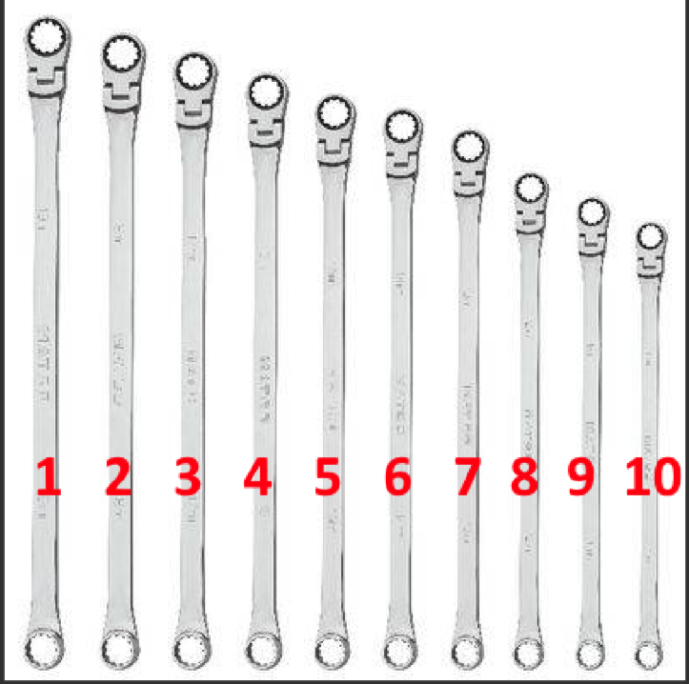
8 | 45 | 8 |  | a
9 | 60 | 9 |  | a
10 | 60 | 10 |  | a
11 | 75 | 1 | Si 10 | a
12 | 75 | 2 |  | a
13 | 90 | 3 |  | a
14 | 90 | 4 | Si 8 | a
15 | 105 | 5 |  | a
16 | 105 | 6 |  | a
17 | 120 | 7 |  | a
18 | 120 | 8 |  | a
19 | 135 | 9 |  | a
20 | 135 | 10 | Si 9 | a
21 | 150 | 1 |  | a
22 | 150 | 2 | Si 6 | a
23 | 165 | 3 |  | a
24 | 165 | 4 | Si 9 | a

 |  |  |  | a=listo

